상품제안서
가죽 스트랩 에코백(불박인쇄) | 상품코드: S16427

 |  |  |  |  |  |  | 02-713-8555 | www.synergygift.co.kr
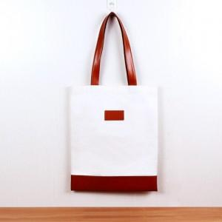

【상세/제작정보】 | <p><span style="font-size: 12pt;">본 제품은 최소 주문 수량이 100개이며, 100개 미만으로는 제작이 어렵습니다.</span>&nbsp;</p>

【인쇄/포장옵션】 | 불박 / OPP(비닐)

【공급단가】 | 수량 | 100~ | 300~ | 500~ | 1,000~ | 3,000~
*VAT별도 | 단가 | 7,800원 | 7,380원 | 7,020원 | 6,840원 | 6,720원

【상품 URL】 | https://www.synergygift.co.kr:443/src/goods_detail.php?gdno=11472

